Figure 1
Figure 1 : Taux d'emploi salarié dans le secteur privé à 6, 12, 18 et 24 mois des apprentis sortant d'études en 2019, 2020 et 2021 (en %)

 | Nombre de mois après la sortie d'études | 6 mois | 12 mois | 18 mois | 24 mois
 | Sortants 2019 | 62 | 64 | 66 | 71
 | Sortants 2020 | 60 | 69 | 70 | 72
 | Sortants 2021 | 65 | 70 | 68 | 71

Lecture : 71 % des apprentis sortant d'études en 2021 sont en emploi salarié dans le secteur privé 24 mois après leur sortie d'études.
Note : pour les apprentis sortant d’études pendant l’année n, l’insertion à 6 mois (respectivement à 12,18 et 24 mois) est observée en janvier n+1 (resp. juillet n+1, janvier n+2 et juillet n+2). Par rapport aux précédentes publications, on ne considère désormais que les emplois au sens du BIT (encadré 2), ce qui conduit à réduire la part des sortants en emploi salarié dans le secteur privé d'un point de pourcentage en moyenne.
Champ : France hors Mayotte. Sortants en 2019, 2020 ou en 2021 d'une dernière année de formation professionnelle de niveau CAP à BTS en apprentissage, 6 à 24 mois après la fin de leurs études.
Source : DARES-DEPP-InserJeunes.
Réf. : Note d'Information, n° 24-31. DEPP.

Figure 2
Figure 2 : Taux d'emploi salarié dans le secteur privé à 6, 12, 18 et 24 mois des apprentis sortant d'études en 2021 (en %)

 |  |  | En emploi à 6 mois (en %) | En emploi à 12 mois (en %) | En emploi à 18 mois (en %) | En emploi à 24 mois (en %) | Nombre de sortants | Nombre de sortants en emploi à 6 mois | Nombre de sortants en emploi à 12 mois | Nombre de sortants en emploi à 18 mois | Nombre de sortants en emploi à 24 mois
 | Sexe | Femmes | 62 | 65 | 64 | 66 | 43,100 | 26,600 | 28,200 | 27,800 | 28,400
 |  | Hommes | 67 | 72 | 70 | 73 | 88,800 | 59,100 | 63,700 | 62,600 | 64,800
 | Certification préparée | CAP | 58 | 64 | 63 | 66 | 43,100 | 25,000 | 27,700 | 27,200 | 28,600
 |  | Autre niveau 3 | 65 | 69 | 67 | 69 | 12,400 | 8,100 | 8,600 | 8,300 | 8,500
 |  | Bac pro | 66 | 72 | 71 | 74 | 13,400 | 8,800 | 9,600 | 9,600 | 9,900
 |  | BP | 76 | 78 | 76 | 77 | 15,200 | 11,500 | 11,900 | 11,600 | 11,700
 |  | Autre niveau 4 | 63 | 66 | 65 | 66 | 12,900 | 8,100 | 8,500 | 8,400 | 8,500
 |  | BTS | 71 | 74 | 74 | 75 | 26,400 | 18,600 | 19,600 | 19,400 | 19,900
 |  | Autre niveau 5 | 65 | 69 | 69 | 70 | 8,500 | 5,600 | 5,900 | 5,900 | 6,000
 | Domaine de formation | Production | 68 | 73 | 72 | 74 | 75,000 | 50,700 | 54,800 | 53,600 | 55,600
 |  | Services | 61 | 65 | 65 | 66 | 56,800 | 34,800 | 37,000 | 36,700 | 37,500
 | Obtention de la certification (*) | Diplômés | 70 | 74 | 73 | 75 | 69,500 | 48,400 | 51,500 | 50,800 | 52,200
 |  | Non diplômés | 56 | 63 | 61 | 65 | 19,900 | 11,100 | 12,400 | 12,200 | 13,000
 |  | Ensemble | 65 | 70 | 68 | 71 | 131,900 | 85,600 | 91,900 | 90,400 | 93,200

Lecture : 66 % des apprentis de CAP sortant d'études en 2021 sont en emploi salarié dans le secteur privé 24 mois après leur sortie d'études.
Note : dans cette publication, on ne considère désormais que les emplois au sens du BIT (encadré 2), ce qui conduit à réduire la part des sortants en emploi salarié dans le secteur privé d'un point de pourcentage en moyenne. (*) Les taux d'emploi en fonction de l'obtention du diplôme sont calculés pour les seuls sortants d'un CAP, baccalauréat professionnel, brevet professionnel (BP) ou BTS et non pour les sortants d’autres certifications de même niveau, dont l'obtention est mal connue. En outre, l'information sur l'obtention du diplôme n'est pas disponible pour respectivement 9 %, 7 %, 13 % et 7 % des sortants d'un CAP, baccalauréat professionnel, brevet professionnel, BTS qui sont donc exclus de l'analyse.
Champ : France hors Mayotte. Sortants en 2021 d'une dernière année de formation professionnelle de niveau CAP à BTS en apprentissage, 6 à 24 mois après la fin de leurs études.
Source : DARES-DEPP-InserJeunes.
Réf. : Note d'Information, n° 24-31. DEPP.

Figure 3
Figure 3 : Parcours dans l'emploi salarié privé des apprentis au cours des deux années après leur sortie d'études en 2021 (en %)

 |  |  | En emploi à 6, 12, 18 et 24 mois (en %) | Parcours mixte (en %) | Aucun emploi à 6, 12, 18 et 24 mois (en %) | Nombre de sortants | Nombre de sortants en emploi à 6, 12, 18 et 24 mois | Nombre de sortants avec un parcours mixte | Nombre de sortants pas en emploi à 6, 12, 18 et 24 mois
 | Sexe | Femmes | 43 | 40 | 17 | 43100 | 18400 | 17300 | 7500
 |  | Hommes | 50 | 37 | 13 | 88800 | 44500 | 32800 | 11500
 | Certification préparée | CAP | 40 | 43 | 17 | 43100 | 17200 | 18700 | 7200
 |  | Autre niveau 3 | 46 | 39 | 15 | 12400 | 5700 | 4900 | 1800
 |  | Bac pro | 49 | 39 | 12 | 13400 | 6600 | 5200 | 1600
 |  | BP | 60 | 29 | 11 | 15200 | 9200 | 4400 | 1600
 |  | Autre niveau 4 | 43 | 40 | 17 | 12900 | 5600 | 5100 | 2200
 |  | BTS | 55 | 33 | 12 | 26400 | 14400 | 8700 | 3200
 |  | Autre niveau 5 | 49 | 35 | 16 | 8500 | 4200 | 3000 | 1400
 | Domaine de formation | Production | 52 | 36 | 12 | 75000 | 38800 | 27000 | 9200
 |  | Services | 43 | 40 | 17 | 56800 | 24100 | 22900 | 9800
 | Obtention de la certification (*) | Diplômés | 53 | 36 | 11 | 69500 | 37000 | 24600 | 7900
 |  | Non diplômés | 38 | 45 | 17 | 19900 | 7500 | 8900 | 3500
 |  | Ensemble | 48 | 38 | 14 | 131900 | 62900 | 50000 | 19000

Lecture : parmi les apprentis de BTS sortant d'études en 2021, 55 % ont été en emploi à 6, 12, 18 et 24 mois après leur sortie d'études ; 12 % n'ont été en emploi à aucune de ces dates et 33 % ont été au moins une fois en emploi et une fois sans emploi à ces quatre dates.
Note : dans cette publication, on ne considère désormais que les emplois au sens du BIT (encadré 2), ce qui conduit à réduire la part des sortants en emploi salarié dans le secteur privé d'un point de pourcentage en moyenne. (*) Les taux d'emploi en fonction de l'obtention du diplôme sont calculés pour les seuls sortants d'un CAP, baccalauréat professionnel, brevet professionnel (BP) ou BTS et non pour les sortants d’autres certifications de même niveau, dont l'obtention est mal connue. En outre, l'information sur l'obtention du diplôme n'est pas disponible pour respectivement 9 %, 7 %, 13 % et 7 % des sortants d'un CAP, baccalauréat professionnel, brevet professionnel, BTS qui sont donc exclus de l'analyse.
Champ : France hors Mayotte. Sortants en 2021 d'une dernière année de formation professionnelle de niveau CAP à BTS en apprentissage, 6 à 24 mois après la fin de leurs études.
Source : DARES-DEPP-InserJeunes.
Réf. : Note d'Information, n° 24-31. DEPP.

Figure 4
Figure 4 : Situation à 6 et 24 mois des apprentis sortant d'études en 2021 (en %)
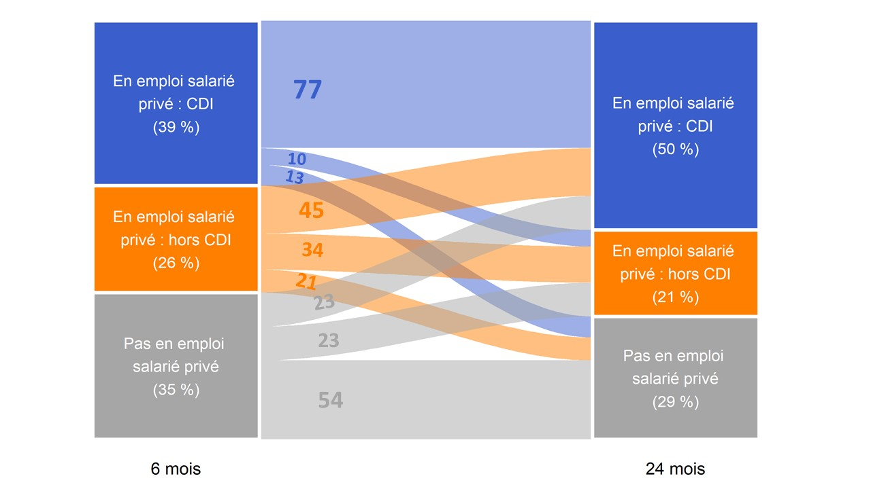

 | En emploi salarié privé : CDI 24 mois après la sortie d'études (50 %) | En emploi salarié privé : hors CDI 24 mois après la sortie d'études (21 %) | Pas en emploi salarié privé 24 mois après la sortie d'études (29 %)
En emploi salarié privé : CDI 6 mois après la sortie d'études (39 %) | 77 | 10 | 13
En emploi salarié privé : hors CDI 6 mois après la sortie d'études (26 %) | 45 | 34 | 21
Pas en emploi salarié privé 6 mois après la sortie d'études (35 %) | 23 | 23 | 54

Lecture : 39 % des apprentis sortant d'études en 2021 sont en emploi salarié dans le secteur privé avec un CDI 6 mois après leur sortie d'études. Parmi ceux-ci, 77 % sont encore en emploi salarié dans le secteur privé avec un CDI 24 mois après leur sortie d'études.
Note : dans cette publication, on ne considère désormais que les emplois au sens du BIT (encadré 2), ce qui conduit à réduire la part des sortants en emploi salarié dans le secteur privé d'un point de pourcentage en moyenne.
Champ : France hors Mayotte. Sortants en 2021 d'une dernière année de formation professionnelle de niveau CAP à BTS en apprentissage, 6 à 24 mois après la fin de leurs études.
Source : DARES-DEPP-InserJeunes.
Réf. : Note d'Information, n° 24-31. DEPP.

Figure 5
Figure 5 : Nature de l'emploi salarié privé à 6, 12, 18 et 24 mois des apprentis sortant d'études en 2021 (en %)

 | Nombre de mois après la sortie d'études | Contrat à durée déterminée (CDI) | Contrat à durée déterminée (CDD) | Intérim | Contrat de professionnalisation | Autres | En emploi chez le même employeur que pendant l'apprentissage
 | 6 mois | 39 | 17 | 6 | 2 | 1 | 29
 | 12 mois | 45 | 17 | 5 | 2 | 1 | 26
 | 18 mois | 48 | 13 | 5 | 1 | 1 | 21
 | 24 mois | 50 | 14 | 5 | 1 | 1 | 19

Lecture : 50 % des apprentis sortant d’études en 2021 sont en CDI dans le secteur privé 24 mois après leur sortie d’études. En outre, 19 % des apprentis sortis d’études en 2021 sont en emploi chez le même employeur que pendant leur apprentissage 24 mois après la fin d’études.
Note : dans cette publication, on ne considère désormais que les emplois au sens du BIT (encadré 2), ce qui conduit à réduire la part des sortants en emploi salarié dans le secteur privé d'un point de pourcentage en moyenne.
Champ : France hors Mayotte. Sortants en 2021 d'une dernière année de formation professionnelle de niveau CAP à BTS en apprentissage, 6 à 24 mois après la fin de leurs études.
Source : DARES-DEPP-InserJeunes.
Réf. : Note d'Information, n° 24-31. DEPP.

Figure 6
Figure 6 : Part de la reprise d'études un an après la sortie d'études des apprentis sortant en 2019, 2020, 2021 (en %)

 | Sortants 2021 | Sortants 2020 | Sortants 2019
En emploi salarié privé 6 mois après la sortie d'études | 5 | 5 | 5
Pas en emploi salarié privé 6 mois après la sortie d'études | 7 | 7 | 6
Ensemble | 6 | 6 | 5
 |  | Année n de sortie d'études | En reprise d'études durant l'année scolaire n+1/n+2 (en %) | Nombre de sortants | Nombre de sortants en reprise d'études durant l'année scolaire n+1/n+2
 | En emploi salarié privé 6 mois après la sortie d'études | Sortants 2019 | 5 | 68,600 | 3,300
 |  | Sortants 2020 | 5 | 67,200 | 3,600
 |  | Sortants 2021 | 5 | 85,600 | 4,400
 | Pas en emploi salarié privé 6 mois après la sortie d'études | Sortants 2019 | 6 | 42,600 | 2,500
 |  | Sortants 2020 | 7 | 44,900 | 3,300
 |  | Sortants 2021 | 7 | 46,300 | 3,100
 | Ensemble | Sortants 2019 | 5 | 111,100 | 5,800
 |  | Sortants 2020 | 6 | 112,100 | 6,900
 |  | Sortants 2021 | 6 | 131,900 | 7,500

Lecture : 6 % des apprentis sortant d'études en 2021 se sont réinscrits en études pour l'année scolaire 2022-2023 (hors reprise d'études dans le privé hors contrat).
Champ : France hors Mayotte. Sortants en 2019, 2020 ou en 2021 d'une dernière année de formation professionnelle de niveau CAP à BTS en apprentissage.
Source : DARES-DEPP-InserJeunes.
Réf. : Note d'Information, n° 24-31. DEPP.

